wam-310
 |  |  |  |  |  |  | 2014-09-26

Pengaturan jika ada permintaan perubahan setting spec system dan setting mesin melalui
media Software FA System

1 | Perubahan Spec dan Perubahan Setting Mesin

- | Member FA yang belum mengerti untuk melakukan perubahan terhadap spec dan setting
 | mesin harus menghubungi PIC FA System terkait dan tidak boleh melakukan perubahan sampai
 | mendapat panduan dari PIC FA System Terkait.

- | Member FA akan membantu melakukan perubahan spec atau setting mesin dilapangan, jika media
 | untuk melakukan perubahan spec terjadi abnormal sehingga diharuskan melakukan corrective /
 | preventive action.

- | Perubahan spec harus didampingi oleh member WT, Prod dan *Eng disertakan dengan bukti
 | permintaan adanya perubahan atau permintaan yang ditandatangani oleh member WT dan disimpan
 | dalam laporan harian atau check sheet.
 | (*Eng Jika dibutuhkan)

2 | Perubahan Setting FA System

- | Member FA yang belum mengerti untuk melakukan perubahan setting FA System harus
 | menghubungi PIC FA System terkait atau maker dan tidak boleh melakukan perubahan sampai
 | mendapat panduan dari PIC FA System Terkait atau maker.

- | Setiap perubahan setting FA System member FA harus mengetahui effectnya terhadap spec,
 | perubahan settingan mesin produksi, Pokayoke System dan data lot assurance.

 | *Jika perubahan setting FA System akan menyebabkan perubahan terhadap spec makan harus
 | melakukan konfirmasi terhadap WT
 | *Jika perubahan setting FA System akan menyebabkan perubahan terhadap Setting Mesin maka
 | harus melakukan konfirmasi terhadap WT, Prod, QA.
 | *Jika perubahan setting FA System akan menyebabkan perubahan terhadap Pokayoke System maka
 | harus melakukan konfirmasi terhadap WT, Prod.
 | *Jika perubahan setting FA System akan menyebabkan perubahan terhadap Data Lot Assurance
 | maka harus melakukan konfirmasi terhadap WT, Prod, QA.

- | Member FA akan membantu melakukan perubahan setting FA System dilapangan jika terjadi
 | abnormal sehingga diharuskan melakukan corrective / Preventive action .

 |  |  |  | Approved by |  | Prepare By

 |  |  |  | Juhdi M |  | Chandra W

PT SUMI RUBBER INDONESIA
WP |  | PROSEDUR PENGOPERASIAN BARCODE BREAKER EDGE STRIP ASSY (BESA) |  |  |  |  | WAM - 310/00

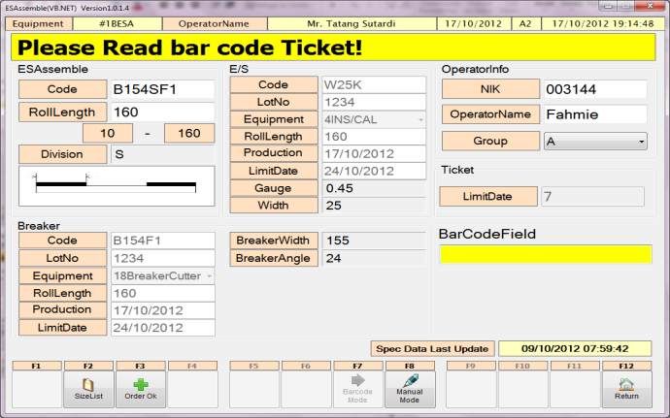
 |  |  |  | 7. | Jika sudah di barcode Klik Order OK

7

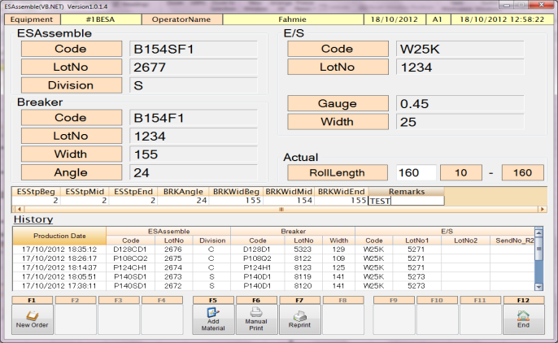

8

 |  |  |  | 8. | Input data untuk Lot Assurance system.
9
 |  |  |  | 9. | Jika ada penambahan material insulation,
 |  |  |  |  | klik Add Material.
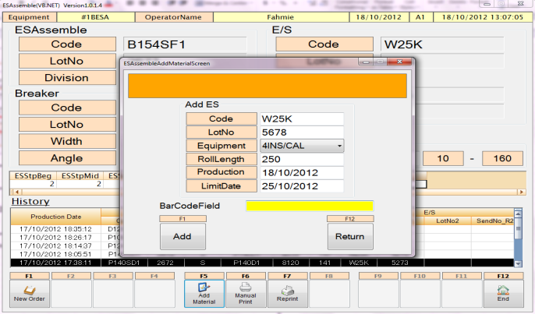

10
 |  |  |  | 10. | Scan barcode ticket dari Insulation atau
 |  |  |  |  | input manual. Klik ADD jika sudah selesai.

Issued date |  | Approved by |  | Checked by |  | Prepared by |  | Page
 |  |  |  |  |  |  |  | 2/3
 |  | Emil Z | Juhdi M |  | Chandra W |  | Fahmi P

PT SUMI RUBBER INDONESIA
WP |  | PROSEDUR PENGOPERASIAN BARCODE BREAKER EDGE STRIP ASSY (BESA) |  |  |  |  | WAM - 310/00

12
 |  |  |  | 11. | Klik Manual Print untuk print out barcode
 |  |  |  |  | ticket.

11
13

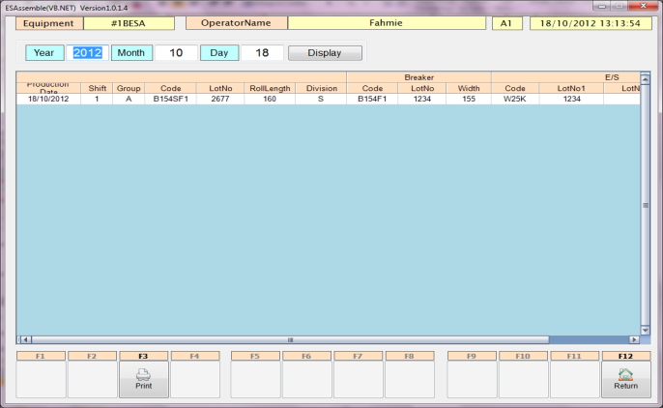
 |  |  |  | 12. | Barcode ticket yang telah terprint.

 |  |  |  | 13. | Klik button Reprint untuk print ulang ticket
 |  |  |  |  | barcode.

 |  |  |  | 14. | Klik Print untuk reprint ticket.
14
 |  |  |  | 15. | Masukan password "*****", lalu OK.

 |  |  |  | 16. | Barcode ticket reprint yang telah tercetak.
16

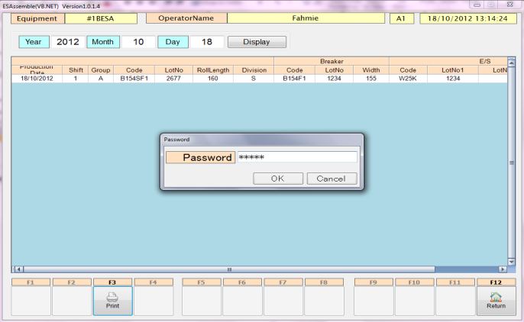

15

Issued date |  | Approved by |  | Checked by |  | Prepared by |  | Page
 |  |  |  |  |  |  |  | 3/3
 |  | Emil Z | Juhdi M |  | Chandra W |  | Fahmi P

PT SUMI RUBBER INDONESIA
WP |  | PROSEDUR PENGOPERASIAN BARCODE BREAKER EDGE STRIP ASSY (BESA) |  |  |  |  | WAM - 310/00

II. Manual input

Issued date |  | Approved by |  | Checked by |  | Prepared by |  | Page
 |  |  |  |  |  |  |  | 2/3
 |  | Emil Z | Juhdi M |  | Chandra W |  | Fahmi P

